关系图
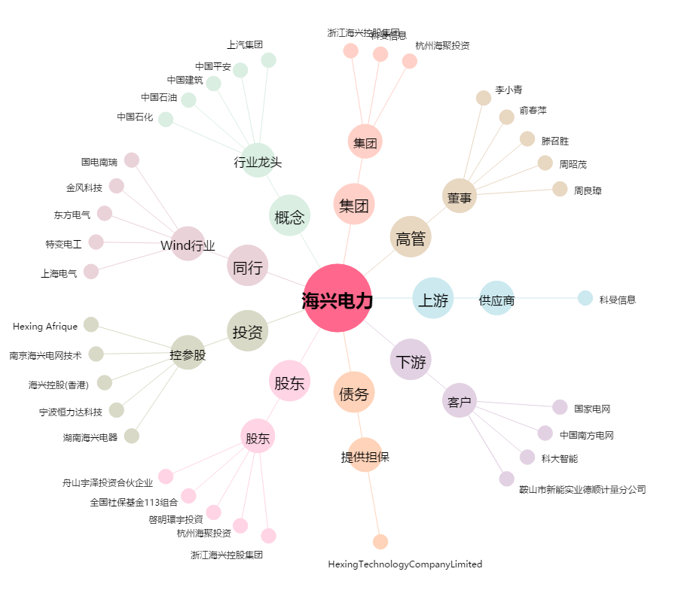
海兴电力[603556.SH] - 关系概览图

